注解&&JavaBean
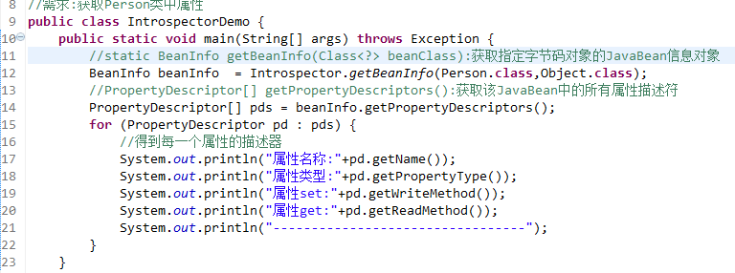
注解
Java5开始，java开始对元数据的支持，也就是Annotation(注解)。
元数据：metadata:描述数据(类/字段/构造器等)的数据.
----------------------------------------------------------------
所有的Annotation都是java.lang.annotation.Annotation 接口的子接口，所以Annotation是一种特殊的接口(枚举也是特殊的类）；
@interface Override {} ---> interface Override extends java.lang.annotation.Annotation{}
所有的枚举类,都是java.lang.Enum类的子类.
enum Gender{}------> class Gender extends java.lang.Enum{}
注解被用来为程序元素(类，方法，成员变量等)设置元数据。
注解,标签,Annotation都是一体.
------------------------------------------------------------------
使用注解需要注意,必须有三方参与才有意义:
1):得有注解标签;
2):被贴的程序元素(类,字段,构造器,方法等);
3):由第三方的程序来赋予注解特殊的功能(也是Java代码).
注解的作用:
给程序元素设置元数据.(配置数据)
-------------------------------------------------
是一种配置文件, XML.
学习Servlet的时候:
XML配置:需要8行代码.
使用注解:@WebServlet("/xx"),一行足以

 | 内置注解
JDK内置的注解：JDK自带的注解
-----------------------------------------------------------------
@Override 限定覆写父类方法
@Deprecated 标记已过时,不推荐使用.
@SuppressWarings 抑制编译器发出的警告,
@SuppressWarings(value="xxx")
@SafeVarargs 抑制堆污染警告(Java7开始出现的)
堆污染:当方法使用可变参数和泛型的时候,可能会导致堆污染问题.
@SafeVarargs
public static <T> List<T> asList(T... a) {
}

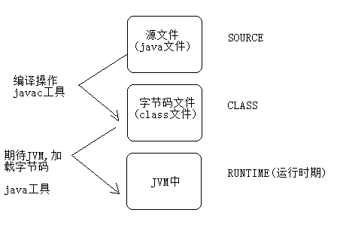
元注解: 注解的元数据:
描述注解的注解.
注解是贴在类,方法,构造器,字段上--->设置一些信息.
元注解贴在注解的声明之上,----->限定注解的信息(可以贴在哪些地方,可以存活多久等)
-------------------------------------------------------------------------------------
@Retention: 表示注解可以保存在哪一个时期.
保存的时期的值,封装在RetentionPolicy枚举类中:
注意:一般的,自定义的注解,使用RUNTIME.(使用反射赋予注解功能)
@Target: 表示注解可以贴在哪些位置(类,方法上,构造器上等等).
位置的常量封装在ElementType枚举类中:
ElementType.ANNOTATION_TYPE只能修饰Annotation
ElementType.CONSTRUCTOR只能修饰构造方法
ElementType.FIELD只能修饰字段(属性),包括枚举常量
ElementType.LOCAL_VARIABLE只能修饰局部变量
ElementType.METHOD只能修饰方法
ElementType.PACKAGE只能修饰包(极少使用)
ElementType.PARAMETER只能修饰参数
ElementType.TYPE只能修饰类，接口，枚举
@Documented: 使用@Documented标注的标签会保存到API文档中.
@Inherited: @Inherited标注的标签可以被子类继承到.
比如:若@MVP在定义的时候被@Inherited标注了.
@MVP
class User{}
class Student extends User{}



 | 自定义注解
开发中,定义注解的机会不多,大多数情况都是使用框架自带的注解.
-------------------------------------------------------------------------
@Target(ElementType.TYPE) 表明贴的位置:类/接口/枚举
@Retention(RetentionPolicy.RUNTIME) 存在的时期
public @interface 注解的名 {
String value();//抽象方法,在注解中,我们称之为属性,属性使用名词表示
int age() default 22;//设置默认值
}
注意:数据类型只能是：only primitive type(基本数据类型), String, Class, annotation, enumeration(枚举), arrays(一维数组)
使用注解:
@注解名词,但是只能贴在类/接口/枚举上.
--------------------------------------------------------------------------
因为注解可以贴在类,构造器,方法,字段等上.
所有在Class,Constructor,Field,Method类中,有获取注解的方法:
public boolean isAnnotationPresent(Class annotationClass):
判断该成员上是否有指定的注解标注.
public Annotation getAnnotation(Class annotationClass):
获取该成员上的指定的注解.
public Annotation[] getAnnotations():
获取该成员上所有的注解.

JUnit4
步骤:
1.把junit4.x的测试jar,添加到该项目中来;
2.定义一个测试类EmployeeDAOTest.(不再继承TestCase类)
测试类的名字: XxxTest
3.在EmployeeDAOTest中编写测试方法:如
@Test
public void testXxx() throws Exception {
}
注意:方法是public修饰的,无返回的,该方法上必须贴有@Test标签,XXX表示测试的功能名字.
4.选择某一个测试方法,鼠标右键选择 [run as junit],或则选中测试类,表示测试该类中所有的测试方法.
以后单元测试使用最多的方式:
若要在测试方法之前做准备操作:
EmployeeDAOTest随意定义一个方法并使用@Before标注:
@Before
public void xx() throws Exception方法
若要在测试方法之后做回收操作:
EmployeeDAOTest随意定义一个方法并使用@After标注:
@After
public void xx() throws Exception方法
特点:每次执行测试方法之前都会执行Before方法,每次执行测试方法之后都会执行After方法;
有没有方式之初始化一次,和最终销毁一次呢?
@BeforeClass标签:在所有的Before方法之前执行,只在最初执行一次. 只能修饰静态方法
@AfterClass标签:在所有的After方法之后执行,只在最后执行一次. 只能修饰静态方法
执行顺序: BeforeClass->(Before->Test-After多个测试方法)-->AfterClass

 | JavaBean
JavaBean规范:
JavaBean 是一种JAVA语言写成的可重用组件(类).
必须遵循一定的规范:
1):类必须使用public修饰.
2):必须保证有公共无参数构造器.
3):包含了属性的操作手段(给属性赋值,获取属性值).
分类:
1):复杂:UI,比如Button,Panel,Window类.
2):简单:domain,dao,service组件,封装数据,操作数据库,逻辑运算等.
成员:
1):方法:Method
2):事件:event
3):属性:property
--------------------------------------------------------
Java中属性的概念:
1):attribute:表示状态,Java中没有该概念,很多人把字段(Field)称之为属性(attribute).配置文件
2):property: 表示状态,但是不是字段,是属性的操作方法(getter/setter)决定的,框架中使用的大多数是属性.
操作属性的方法:
1.设置属性值:writeableMethod: setter方法:
public void setXxx(数据类型 变量){
赋值操作;
}
若:setName---->属性:name
若:setUserName---->属性:userName
若:setISBN-------->属性:ISBN
2.获取属性值:readableMethod: getter方法:
public 数据类型 getXxx(){
返回一个结果值;
}
若:getName---->属性:name
若:getUserName---->属性:userName
若:getISBN-------->属性:ISBN
若:数据类型是boolean,则不叫get方法,而是is方法.
标准的属性:一般提供字段,Eclipse生成getter/setter,字段和属性同名..
是否需要同时提供getter/setter:
public class User{
private String firstName;//名
private String lastName;//姓
//在数据库只需要存储全名
public void setFullName(String fullName){}
}

 | 内省机制:自省机制
内省(自省)机制(Introspector):操作(获取/设置)JavaBean对象中的方法/事件/属性.通常都是在操作属性
核心类:java.beans.Introspector.
---------------------------------------------------------------------------

XML
XML
XML(eXtensible Markup Language)，是一种可扩展的标记语言，类似HTML。
HTML: 显示页面,网页. 学习里面自带的标签<html>
XML: 传输数据，而非显示数据。
XML标签没有被预定义，需要用户自行定义标签。
XML技术是W3C组织(World Wide Web Consortium万维网联盟)发布的，目前遵循的是W3C组织于2000年发布的XML1.0规范。
XML被广泛认为是继Java之后在Internet上最激动人心的新技术。
---------------------------------------------------------------------------------
XML有两个编码: 要保证两个编码相同,都为UTF-8
内容编码:
文件本身的编码:
一个XML文档必须有且仅有一个根标签，其他标签都是这个根标签的子标签或孙标签
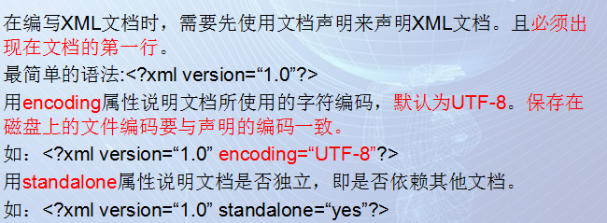

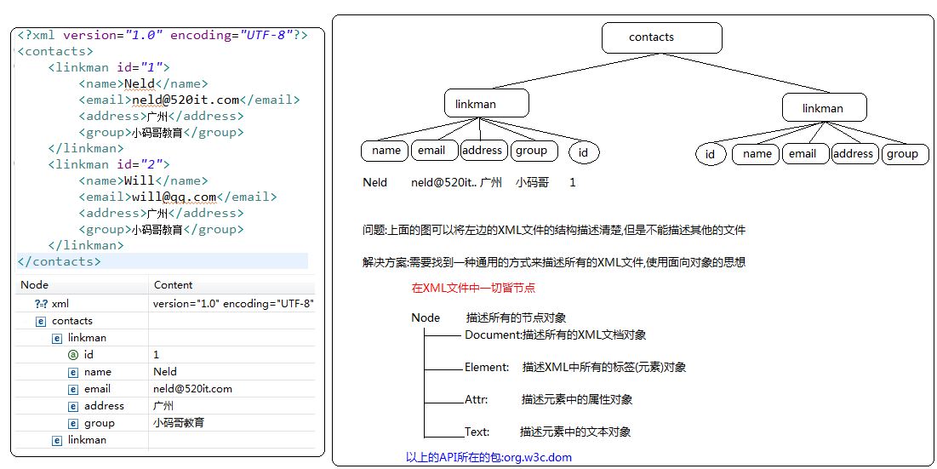

 | DOM解析
DOM(Document Object Model)解析的特点:
一次性将整个XML文件加载到内存中,然后在内存中会形成一棵树(DOM树),所以在内存中,操作的就是一个一个的对象(Document/Element/Attr/Text),实际就是在对其中CRUD(增删改查),但是在实现增删改的时候此时操作的是内存中的数据,和磁盘中的数据没有任何关系,如果需要修改磁盘中的数据,需要做数据同步(从内存中写到磁盘)
优点:操作简单
缺点:如果文件过大,可能会造成内存溢出
解析的效率较低,使用的是线性检索
--------------------------------------------------------------------------------------------------------------------
操作步骤:
1.明确需要解析的XML文件在哪里.
File f = new File("H:/JavaPros/day03-dom-dom4j/contacts.xml");
2.通过DocumentBuilderFactory创建自身对象,DocumentBuilder的工厂,目的创建DocumentBuilder对象.
工厂模式往往体现着单例设计模式.
DocumentBuilderFactory factory = DocumentBuilderFactory.newInstance();
3.通过DocumentBuilderFactory对象创建DocumentBuilder对象(Document对象的构造器).
DocumentBuilder builder = factory.newDocumentBuilder();
4.通过DocumentBuilder对象的parse方法,解析一个已存在的XML文件,从而得到Document对象.
Document doc = builder.parse(f);
Node接口:
String getTextContent():获取元素的文本内容
void setTextContent(String textContent):给元素设置新的文本内容
Node appendChild(Node newChild):往当前元素中增加新的儿子.
老爸.appendChild(新的儿子);
Node removeChild(Node oldChild):从当前节点下删除指定的儿子节点.
-----------------------------------------------------------------------------
Document接口:
Element getDocumentElement():获取并返回文档的根元素对象.
Element getElementById(String elementId):根据指定的id属性的值,获取对应的Element对象.
若当前解析的XML文件没有约束文件,并且没有对id属性有ID类型约束,则不能使用该方法.
NodeList getElementsByTagName(String tagName):根据指定的标签名获取文档中所有的子元素.
Element createElement(String tagName):根据指定的元素名,创建Element对象.
-----------------------------------------------------------------------------
Element接口:
NodeList getElementsByTagName(String tagName):根据指定的标签名获取当前元素下(this)所有的子元素.
void setAttribute(String attrName, String attrValue):为当前元素对象设置指定名子的属性和属性值.
String getAttribute(String attrName):获取当前元素指定属性名的属性值.

DOM4J
DOM 的缺陷 :
1.性能低---线性检索
2.不够安全,一次性将整个文件加载到内存中,拷贝造成内存溢出
DOM4J(DOM For Java):
优点:操作简单,性能更高
--------------------------------------------------------------------------------------------
使用DOM4J(第三方提供的解析XML的工具)实现XML解析:
步骤:
1.导包
dom4j-1.6.1.jar
2.参考压缩包中的文档进行开发
dom4j-1.6.1\docs\guide.html
3.在项目实现相关的功能
DOM4J通常在框架中使用的比较多
使用DOM4J操作XML,CRUD操作.
-----------------------------------------------------------------------
操作步骤:
1):获取Document对象.
//创建SAX解析器
SAXReader reader = new SAXReader();
//解析器去解析一个XML文件,从而得到org.dom4j.Document对象
Document doc = reader.read(f);
2):获取根元素对象.
Element root = document.getRootElement();
3):具体操作

XML约束
XML约束
XML约束分类：DTD和Schema
-----------------------------------------------------------------------------------------------------------
DTD语法细节：
主要涉及三个方面：定义元素，定义属性，定义实体
在DTD文档中使用ELEMENT关键字来声明一个XML元素。
元素定义的语法：<!ELEMENT 元素名称 使用规则>
使用规则：
(#PCDATA):指示元素的主体内容只能是普通的文本.(Parsed Character Data)
EMPTY：用于指示元素的主体为空。比如<br/>
ANY:用于指示元素的主体内容为任意类型。
(子元素)：指示元素中包含的子元素
定义子元素及描述它们的关系:
如果子元素用逗号分开，说明必须按照声明顺序去编写XML文档。
如: <!ELEMENT linkman(name,email,group)
如果子元素用“|”分开，说明任选其一。
如:<!ELEMENT linkman(name|email|group)
用+、*、？来表示元素出现的次数
如果元素后面没有+*?:表示必须且只能出现一次
+:表示至少出现一次，一次或多次
*：表示可有可无，零次、一次或多次
?:表示可以有也可以无，有的话只能有一次。零次或一次
如： <!ELEMENT linkman((name*, email?, group)* | address)>
---------------------------------------------------------
属性定义的语法：
语法格式：
<!ATTLIST 元素名
属性名1 属性类型 设置说明
属性名2 属性类型 设置说明
……
>
举例：
<!ATTLIST linkman
name CDATA #REQUIRED
email CDATA #IMPLIED
>
应用：
<linkman name="Neld" email ="neld@520it.com">…</linkman>
<linkman name="Lucy">…</linkman>
--------------------------------------------------------------------------
属性值类型：
CDATA：表示属性的取值为普通的文本字符串
ENUMERATED (DTD没有此关键字)：表示枚举，只能从枚举列表中任选其一，如(鸡肉|牛肉|猪肉|鱼肉)
ID：表示属性的取值不能重复
设置说明
#REQUIRED：表示该属性必须出现
#IMPLIED：表示该属性可有可无
#FIXED：表示属性的取值为一个固定值。语法：#FIXED "固定值"
直接值：表示属性的取值为该默认值
属性类型（ENUMERATED）：
<?xml version = "1.0" encoding="UTF-8" standalone="yes"?>
<!DOCTYPE persons [
<!ELEMENT contacts(linkman*)>
<!ELEMENT linkman EMPTY>
<!ATTLIST linkman gender ( MAN | WOMAN ) "MAN">
]>
<contacts>
<linkman gender="MAN"/>
<linkman gender="WOMAN"/>
<linkman />
</contacts>
-----------------------------------------------------------------------------------------------------------------------
属性类型（ID）:
<?xml version = "1.0" encoding="UTF-8" standalone="yes"?>
<!DOCTYPE persons[
<!ELEMENT persons (person*)>
<!ELEMENT person (name,email)>
<!ELEMENT name (#PCDATA)>
<!ELEMENT email (#PCDATA)>
<!ATTLIST person pid ID #REQUIRED>
]>
<persons>
<person pid="a1">
<name>张三</name>
<email>zhang@520it.com</email>
</person>
<person pid="a2">
<name>李四</name>
<email>li@520it.com</email>
</person>
</persons>

Schema约束:
--------------------------------------------------------------------------------------------------------
XML Schema符合XML语法结构。
DOM、SAX等XML API很容易解析出XML Schema文档中的内容。
XML Schema则采用与XML文档同样的合法性验证机制。
XML Schema对名称空间支持得非常好。
XML Schema比XML DTD支持更多的数据类型，并支持用户自定义新的数据类型。
XML Schema定义约束的能力非常强大，可以对XML实例文档作出细致的语义限制。
XML Schema基本上满足了关系模式在数据描述上的需要。
XML Schema不能像DTD一样定义实体，比DTD更复杂。
-------------------------------------------------------------------
XML Schema 文件自身就是一个XML文件，但它的扩展名通常为.xsd。
一个XML Schema文档通常称之为模式文档(约束文档)，遵循这个文档书写的xml文件称之为实例文档。
和XML文件一样，一个XML Schema文档也必须有一个根结点，但这个根结点的名称为Schema。
编写了一个XML Schema约束文档后，通常需要把这个文件中声明的元素绑定到一个ＵＲＩ地址上，在XML Schema技术中有一个专业术语来描述这个过程，即把XML Schema文档声明的元素绑定到一个名称空间上，以后XML文件就可以通过这个URI（即名称空间）来告诉解析引擎，xml文档中编写的元素来自哪里，被谁约束。
-------------------------------------------------------------------------------------
contactsSchema.xsd：
<?xml version="1.0" encoding="UTF-8" ?>
<xs:schema xmlns:xs="http://www.w3.org/2001/XMLSchema"
targetNamespace="http://520it.com" elementFormDefault="qualified">
<xs:element name="contacts">
<xs:complexType>
<xs:sequence maxOccurs='unbounded'>
<xs:element name="linkman">
<xs:complexType>
<xs:sequence>
<xs:element name='name' type='xs:string' />
<xs:element name='email' type='xs:string' />
<xs:element name='address' type='xs:string' />
<xs:element name='group' type='xs:string' />
</xs:sequence>
<xs:attribute name="id" type="xs:long" use="required" />
</xs:complexType>
</xs:element>
</xs:sequence>
</xs:complexType>
</xs:element>
</xs:schema>
----------------------------------------------------
<?xml version="1.0" encoding="UTF-8"?>
<cd:contacts xmlns:cd="http://520it.com"
xmlns:xs="http://www.w3.org/2001/XMLSchema-instance"
xs:schemaLocation="http://520it.com contactsSchema.xsd">
<cd:linkman id="1">
<cd:name>neld</cd:name>
<cd:email>neld@520it.com</cd:email>
<cd:address>广州</cd:address>
<cd:group>小码哥教育</cd:group>
</cd:linkman>
</cd:contacts>
-------------------------------------------------------------------------------------------------
名称空间的概念：
在XML Schema中，每个约束模式文档都可以被赋以一个唯一的名称空间，名称空间用一个唯一的URI（Uniform Resource Identifier，统一资源标识符）表示。 在Xml文件中书写标签时，可以通过名称空间声明（xmlns），来声明当前编写的标签来自哪个Schema约束文档。如：
<cd:contacts xmlns:cd=“http://520it.com”>
<cd:linkman>……</cd:linkman>
</cd:contacts>
此处使用cd来指向声明的名称，以便于后面对名称空间的引用。
注意：名称空间的名字语法容易让人混淆，尽管以 http:// 开始，那个 URL 并不指向一个包含模式定义的文件。事实上，这个 URL：http://520it.com根本没有指向任何文件，只是一个分配的名字。
使用名称空间引入Schema
为了在一个XML文档中声明它所遵循的Schema文件的具体位置，通常需要在Xml文档中的根结点中使用schemaLocation属性来指定，例如：
<cd:contacts xmlns:cd="http://520it.com"
xmlns:xs="http://www.w3.org/2001/XMLSchema-instance"
xs:schemaLocation="http://520it.com contactsSchema.xsd">
<cd:linkman>...</cd:linkman>
</cd:contacts>schemaLocation此属性有两个值。第一个值是需要使用的命名空间。第二个值是供命名空间使用的 XML schema 的位置，两者之间用空格分隔。
注意，在使用schemaLocation属性时，也需要指定该属性来自哪里。
--------------------------------------------------------------------------------------------
一个XML文件引入多个Schema约束：
contactsSchema2.xsd
<?xml version="1.0" encoding="UTF-8" ?>
<xs:schema xmlns:xs="http://www.w3.org/2001/XMLSchema"
targetNamespace="http://www.520it.com" elementFormDefault="qualified">
<xs:element name="linkman">
<xs:complexType>
<xs:sequence>
<xs:element name="name" type="xs:string"/>
<xs:element name="age" type="xs:int"/>
</xs:sequence>
</xs:complexType>
</xs:element>
</xs:schema>
----------------------------------------------------
contacts.xml
<?xml version="1.0" encoding="UTF-8"?>
<contacts xmlns="http://520it.com" xmlns:cn="http://www.520it.com"
xmlns:xs="http://www.w3.org/2001/XMLSchema-instance"
xs:schemaLocation="
http://520it.com contactsSchema.xsd
http://www.520it.com contactsSchema2.xsd">
<linkman id="1">
<name>张三</name>
<email>zhang3@sina.cn</email>
<address>成都</address>
<group>朋友</group>
</linkman>
<cn:linkman>
<cn:name>李四</cn:name>
<cn:age>34</cn:age>
</cn:linkman>
</contacts>

